상품제안서
나빌레라 고급 316 텀블러 2종 (훈민정음,초충도) 스테인레스 자개 텀블러-단종 | 상품코드: F24301

 |  |  |  |  |  |  | 02-412-0044 | www.easy1.co.kr
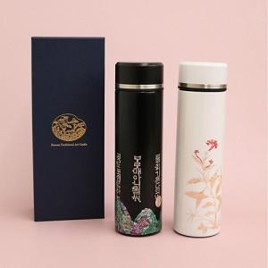

【상세/제작정보】 | 실크 1도 인쇄 -100개 이상 개당 400원(vat별도) -100개 미만 통합 4만원(vat별도) 패드 1도 인쇄 -100개 이상 개당 500원(vat별도) -100개 미만 통합 5만원(vat별도) 선물 포장 개당 300원(vat별도) 카톤 당 40개 카톤 당 배송비 5,000원(vat별도)

【인쇄/포장옵션】 | 실크, 기타 / 포장지포장

【공급단가】 | 수량 | 50~ | 100~ | 500~ | 1,000~ | 2,000~
*VAT별도 | 단가 | 42,000원 | 41,300원 | 40,250원 | 39,540원 | 38,500원

【상품 URL】 | https://dev.easy1.co.kr:443/src/goods_detail.php?gdno=24301

